1-1
工程款支付证书
工程名称 |  | 2020年祁门县农村公路扩面延伸工程（渚伊路伊坑段道路硬化） |  |  |  |  | 建设单位 |  |  |  |  |  |  | ERP编号 |  | 12477 | 档案编号 |  | 2020010
合同金额 |  | 1,067,017.00 |  |  | 中标时间 | 2020-05-26 | 已提供工程资料 |  | 中标通知书、施工合同、投资协议 |  |  |  |  | 保存地址 |  | 合肥 | 责任单位 |  | 东部大区
决算金额 |  |  |  |  | 决算时间 |  | 项目部印章 |  | 无 |  |  |  |  | 施工人 |  | 汪桂君13805595218 | 区域责任人 | 施迎东 | 省办负责人 | 施迎东
序号 | 经营填写 |  |  |  |  | 工程填写 | 经营填写 |  |  | 财务填写 |  | 经营、工程、质安填写 |  | 区域负责人 |  | 申请部门填写财务核对 |  |  | 本次支付 金额 | 剩余款项
 | 到款情况 |  |  |  |  |  | 暂列金 |  |  | 代缴税金 |  | 其他扣款 |  | 预留款 |  | 成本票
 | 日期 | 工程款金额 | 周转金金额 | 到款银行 | 到款账户 | 完成进度 | 比例 | 金额 | 备注 | 金额 | 备注 | 金额 | 备注 | 金额 | 备注 | 供货单位 | 合同额 | 成本票额
1 | 2020-10-09 | 640,210.20 |  | 祁门分公司-中行 | 176 757 930 442 |  | 1.0% | 6,402.10 |  | 12804.2 | 2个点企税 |  |  |  |  | 祁门金信园林工程有限公司-劳务 开户行：建行祁门支行 账号：3405 0169 7408 0000 0284 | 288,539.30 |  | 133,360.00
 |  |  | 8000.00 | 祁门分公司-中行（用于交税） | 176 757 930 442 |  |  | -6,402.10 |  | -12804.2 |  |  |  |  |  | 汪同德-黄沙石子 开户行：安徽省祁门县农村信用社小路口分社 账号：6215 2684 0370 0004 048 | 275,450.00 |  | 275,450.00
 |  |  |  |  |  |  |  |  |  |  |  |  |  |  |  | 黄富贵-水泥 开户行：安徽省农村信用社祁门县凤凰支行 账号：6215 5084 1370 0172 950 | 358,280.00 |  | 231,400.00

合计 |  | 640210.2 | 8000.00 |  |  |  | - | 0.00 |  | 0.00 |  | 0.00 | - | 0.00 | - | - |  |  | 640,210.00 | 8000.20
本次结算、支付明细 |  | 应支付金额 |  |  | 640210.00 |  | 本次支付金额 |  |  |  |  |  | 小写 | 640,210.00
 |  | 已支付金额 |  |  | 0.00 |  |  |  |  |  |  |  | 大写 | RMB640210
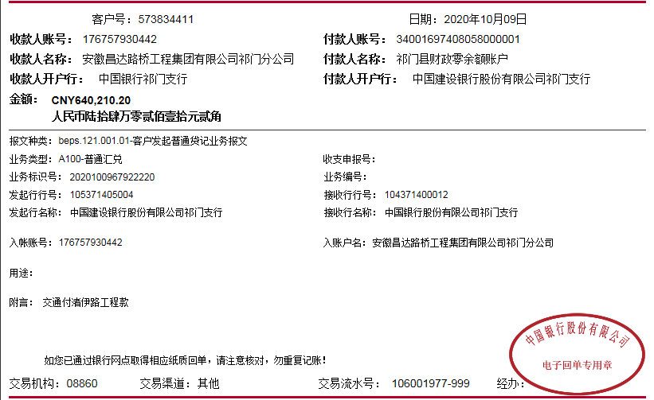
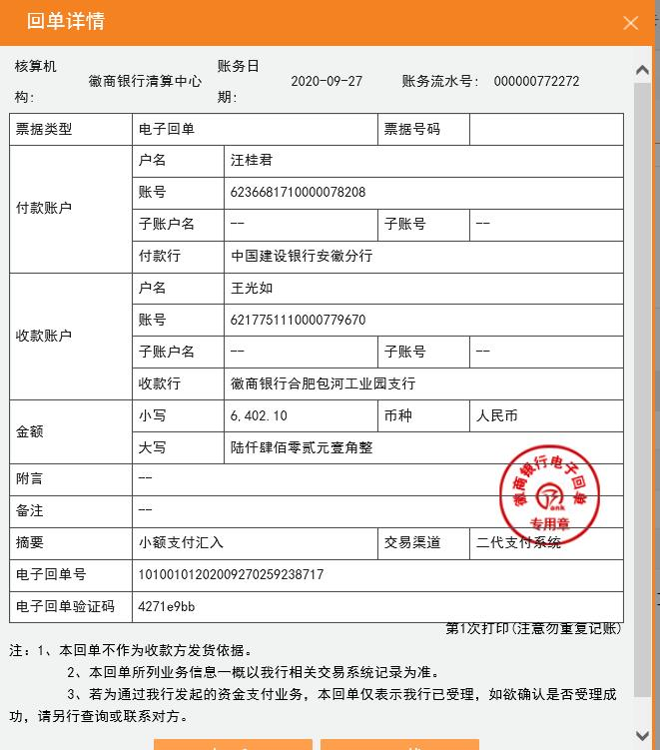
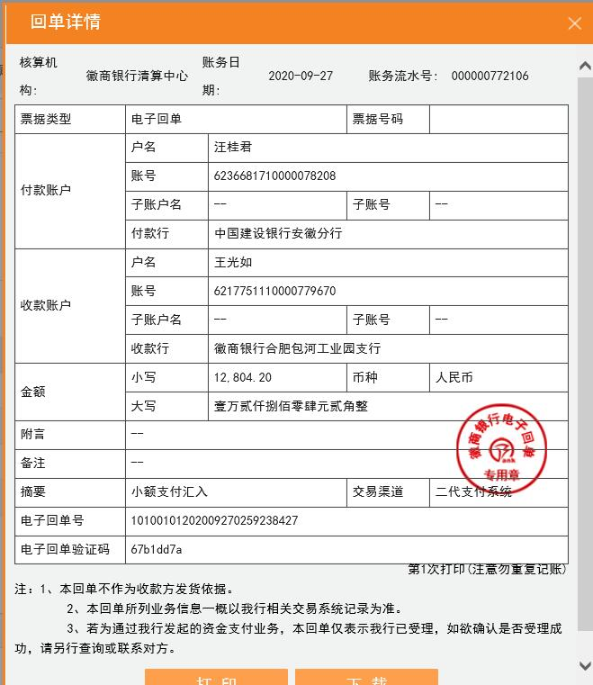

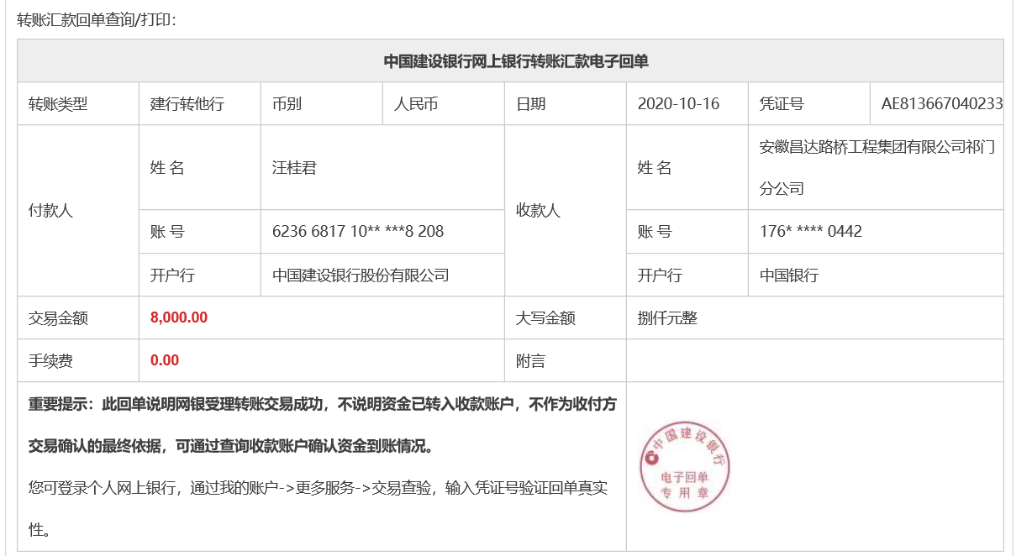

2-1
工程款支付证书
工程名称 |  | 12477-2020年祁门县农村公路扩面延伸工程（渚伊路伊坑段道路硬化） |  |  |  |  | 建设单位 |  |  |  |  |  |  | ERP编号 |  | 12477 | 档案编号 |  | 2020010
合同金额 |  | 1,067,017.00 |  |  | 中标时间 | 2020.5.26 | 已提供工程资料 |  | 中标通知书、施工合同、投资协议、不领章承诺书 |  |  |  |  | 保存地址 |  | 合肥 | 责任单位 |  | 东部大区
决算金额 |  | 1,053,264.93 |  |  | 决算时间 |  | 项目部印章 |  | 无 |  |  |  |  | 施工人 |  | 汪桂君13805595218 | 区域责任人 | 施迎东 | 省办负责人 | 施迎东
序号 | 经营填写 |  |  |  |  | 工程填写 | 经营填写 |  |  | 财务填写 |  | 经营、工程、质安填写 |  | 区域负责人 |  | 申请部门填写财务核对 |  |  | 本次支付 金额 | 剩余款项
 | 到款情况 |  |  |  |  |  | 暂列金 |  |  | 代缴税金 |  | 其他扣款 |  | 预留款 |  | 成本票
 | 日期 | 工程款金额 | 周转金金额 | 到款银行 | 到款账户 | 完成进度 | 比例 | 金额 | 备注 | 金额 | 备注 | 金额 | 备注 | 金额 | 备注 | 供货单位 | 合同额 | 成本票额
1 | 2020-10-09 | 640,210.20 |  | 祁门分公司-中行 | 176 757 930 442 |  | 1.0% | 6,402.10 |  | 12804.2 | 2个点企税 |  |  |  |  | 祁门金信园林工程有限公司-劳务 开户行：建行祁门支行 账号：3405 0169 7408 0000 0284 | 288,539.30 |  | 133,360.00
 |  |  | 8000.00 | 祁门分公司-中行（用于交税） | 176 757 930 442 |  |  | -6,402.10 |  | -12804.2 |  |  |  |  |  | 汪同德-黄沙石子 开户行：安徽省祁门县农村信用社小路口分社 账号：6215 2684 0370 0004 048 | 275,450.00 |  | 275,450.00
 |  |  |  |  |  |  |  |  |  |  |  |  |  |  |  | 黄富贵-水泥 开户行：安徽省农村信用社祁门县凤凰支行 账号：6215 5084 1370 0172 950 | 358,280.00 |  | 231,400.00
2 | 2020-12-24 | 360,391.48 |  | 祁门分公司-中行 | 176 757 930 442 |  | 1.0% | 3,603.91 |  | 7207.83 | 2个点企税 | 3,000.00 | 建造师占用费1500*2个月 |  |  | 黄富贵-水泥 开户行：安徽省农村信用社祁门县凤凰支行 账号：6215 5084 1370 0172 950 | 358,280.00 |  | 129,612.18
 |  |  |  |  |  |  |  | -3,603.91 |  | -7207.83 |  | -3,000.00 | 合作人已转王光如账户 |  |  | 祁门金信园林工程有限公司-劳务 开户行：建行祁门支行 账号：3405 0169 7408 0000 0284 | 288,539.30 |  | 230,779.30
 |  |  |  |  |  |  |  | 526.64 | 剩余的全部管理费 | 1053.27 | 剩余全部企税
 |  |  |  |  |  |  |  | -526.64 |  | -1053.27

合计 |  | 1000601.68 | 8000.00 |  |  |  | - | 0.00 |  | 0.00 |  | 0.00 | - | 0.00 | - | - |  |  | 1,000,601.48 | 8000.20
本次结算、支付明细 |  | 应支付金额 |  |  | 360391.48 |  | 本次支付金额 |  |  |  |  |  | 小写 | 360,391.48
 |  | 已支付金额 |  |  | 0.00 |  |  |  |  |  |  |  | 大写 | RMB360391.48
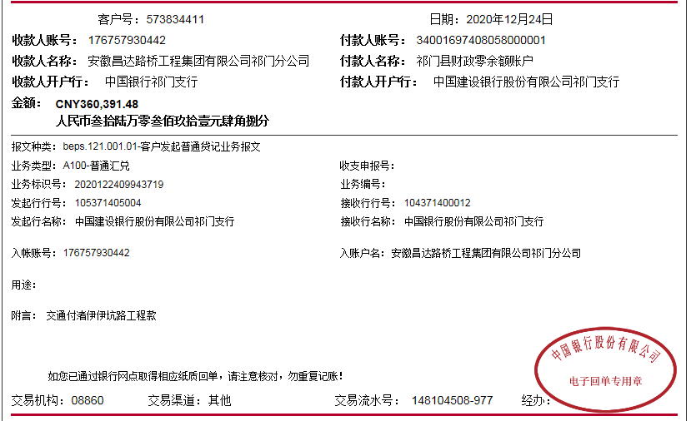
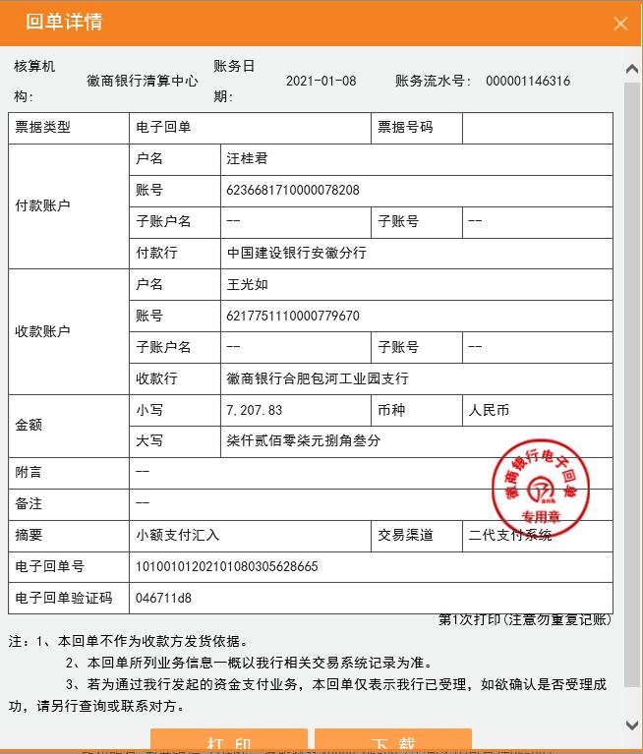
 |  |  |  |  |  |  |  | 0.95
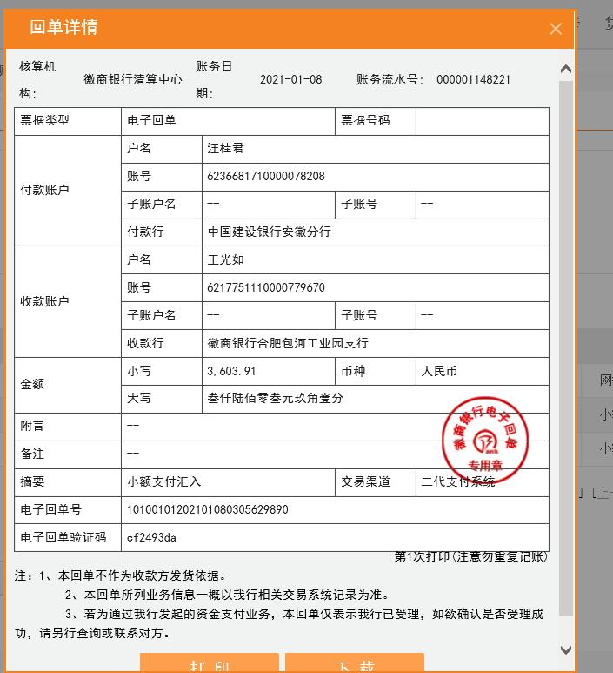

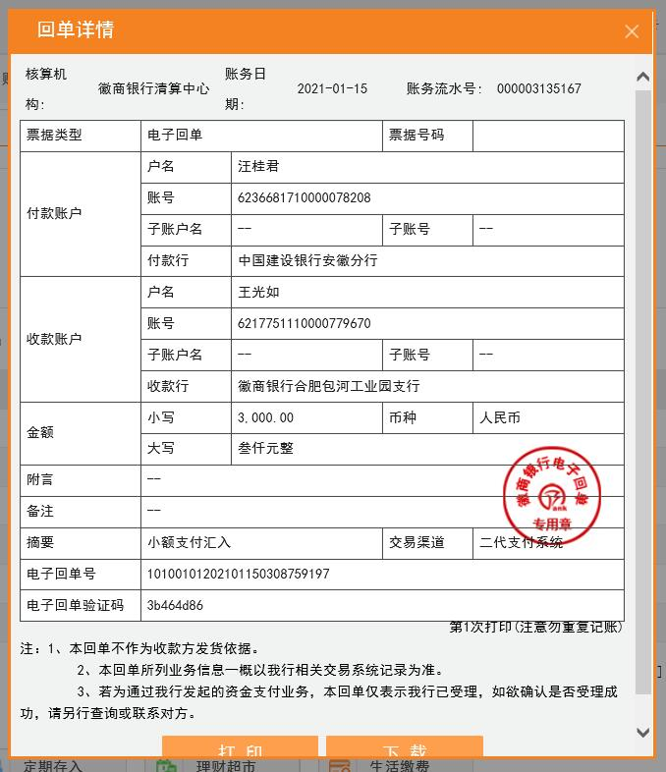
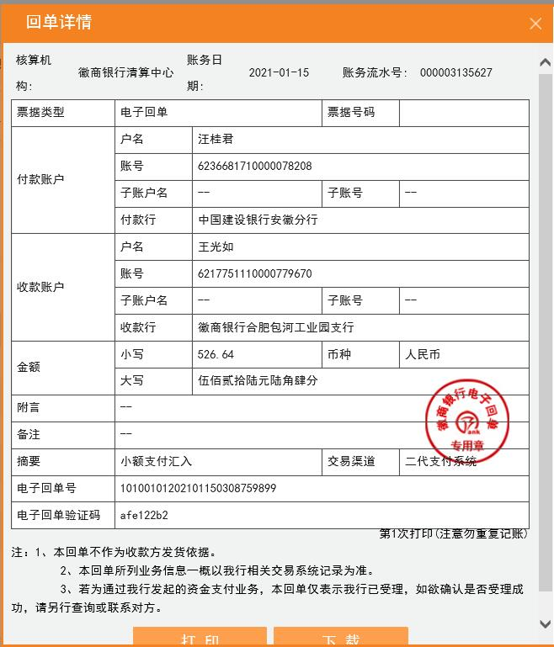

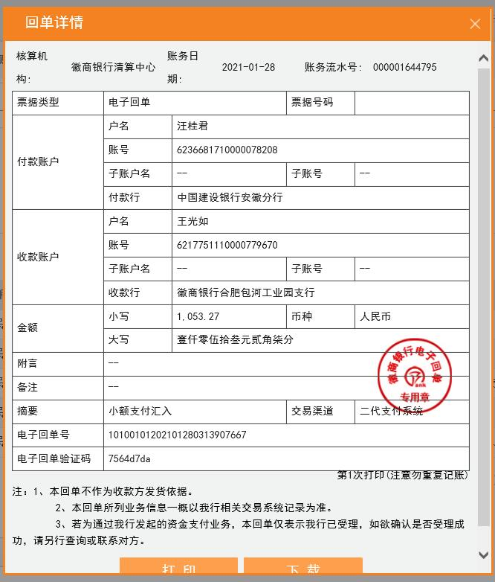

3-1
工程款支付证书
工程名称 |  | 12477-2020年祁门县农村公路扩面延伸工程（渚伊路伊坑段道路硬化） |  |  |  |  | 建设单位 |  |  |  |  |  |  | ERP编号 |  | 12477 | 档案编号 |  | 2020010
合同金额 |  | 1,067,017.00 |  |  | 中标时间 | 2020.5.26 | 已提供工程资料 |  | 中标通知书、施工合同、投资协议、不领章承诺书 |  |  |  |  | 保存地址 |  | 合肥 | 责任单位 |  | 东部大区
决算金额 |  | 1,053,264.93 |  |  | 决算时间 |  | 项目部印章 |  | 无 |  |  |  |  | 施工人 |  | 汪桂君13805595218 | 区域责任人 | 施迎东 | 省办负责人 | 施迎东
序号 | 经营填写 |  |  |  |  | 工程填写 | 经营填写 |  |  | 财务填写 |  | 经营、工程、质安填写 |  | 区域负责人 |  | 申请部门填写财务核对 |  |  | 本次支付 金额 | 剩余款项
 | 到款情况 |  |  |  |  |  | 暂列金 |  |  | 代缴税金 |  | 其他扣款 |  | 预留款 |  | 成本票
 | 日期 | 工程款金额 | 周转金金额 | 到款银行 | 到款账户 | 完成进度 | 比例 | 金额 | 备注 | 金额 | 备注 | 金额 | 备注 | 金额 | 备注 | 供货单位 | 合同额 | 成本票额
1 | 2020-10-09 | 640,210.20 |  | 祁门分公司-中行 | 176 757 930 442 |  | 1.0% | 6,402.10 |  | 12804.2 | 2个点企税 |  |  |  |  | 祁门金信园林工程有限公司-劳务 开户行：建行祁门支行 账号：3405 0169 7408 0000 0284 | 288,539.30 |  | 133,360.00
 |  |  | 12000.00 | 祁门分公司-中行（用于交税） | 176 757 930 442 |  |  | -6,402.10 |  | -12804.2 |  |  |  |  |  | 汪同德-黄沙石子 开户行：安徽省祁门县农村信用社小路口分社 账号：6215 2684 0370 0004 048 | 275,450.00 |  | 275,450.00
 |  |  |  |  |  |  |  |  |  |  |  |  |  |  |  | 黄富贵-水泥 开户行：安徽省农村信用社祁门县凤凰支行 账号：6215 5084 1370 0172 950 | 358,280.00 |  | 231,400.00
2 | 2020-12-24 | 360,391.48 |  | 祁门分公司-中行 | 176 757 930 442 |  | 1.0% | 3,603.91 |  | 7207.83 | 2个点企税 | 3,000.00 | 建造师占用费1500*2个月 |  |  | 黄富贵-水泥 开户行：安徽省农村信用社祁门县凤凰支行 账号：6215 5084 1370 0172 950 | 358,280.00 |  | 129,612.18
 |  |  |  |  |  |  |  | -3,603.91 |  | -7207.83 |  | -3,000.00 | 合作人已转王光如账户 |  |  | 祁门金信园林工程有限公司-劳务 开户行：建行祁门支行 账号：3405 0169 7408 0000 0284 | 288,539.30 |  | 230,779.30
 |  |  |  |  |  |  |  | 526.64 | 剩余的全部管理费 | 1053.27 | 剩余全部企税
 |  |  |  |  |  |  |  | -526.64 |  | -1053.27
3 | 2023-04-26 | 52,663.25 |  | 祁门分公司-中行 | 176 757 930 442 |  |  |  |  |  |  |  |  |  |  | 黄富贵-水泥 开户行：安徽省农村信用社祁门县凤凰支行 账号：6215 5084 1370 0172 950 | 358,280.00 |  | 26,397.82
 |  |  | -9665.43 | 汪桂君 | 开户行：中国建设银行黄山市徽州区支行 账号：6236 6817 1000 0078 208 |  |  |  |  |  |  |  |  |  |  | 汪桂君-报销费用 开户行：中国建设银行黄山市徽州区支行 账号：6236 6817 1000 0078 208 |  |  | 12100.00
 |  |  |  |  |  |  |  |  |  |  |  |  |  |  |  | 周鸽霖-搬运费 开户行：安徽省农村信用社祁门县凫峰支行 账号：6217 7883 7370 0112 371 |  |  | 4500.00

合计 |  | 1053264.93 | 2334.57 |  |  |  | - | 0.00 |  | 0.00 |  | 0.00 | - | 0.00 | - | - |  |  | 1,043,599.30 | 12000.20
本次结算、支付明细 |  | 应支付金额 |  |  | 52663.25 |  | 本次支付金额 |  |  |  |  |  | 小写 | 52,663.25
 |  | 已支付金额 |  |  | 0.00 |  |  |  |  |  |  |  | 大写 | RMB52663.25
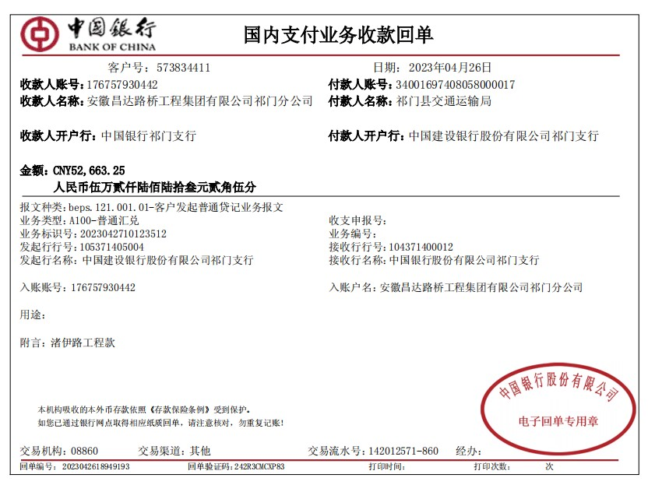
 |  |  |  |  |  |  |  | 1.00

